Feuil1
Tâches à réalisées | sous-tâche | Livrable | Fait | Questions/commentaires
maquettes |  | maquettes graphiques simplifiées des pages HTML avec style | 4 | privilégier un style homogène pour faciliter le bootstrapage. Possibilité de créer des fichiers variables_overrides séparés mais c'est à éviter pour gagner du temps. Maquettes simplistes pour fluidifier l'integration
Mise en place du serveur back-end | installation |  | 1
 | tests |  | 2 | comprendre la manière de fonctionner du serveur et les erreurs | URL des API Ours en peluche faits à la main : ​http://localhost:3000/api/teddies Caméras vintage : ​http://localhost:3000/api/cameras Meubles en chêne : ​http://localhost:3000/api/furniture
Modéliser fonctions Javascript | algorithmes | traduire sous forme d'algorithmes toutes les fonctions à rédiger. | 3 | Quel logiciel pour ecrire des algos? Penser aux localstorage et aux paramètres de requêtes HTTP (page produit)
 | cahier de tests | document expliquant comment on vérifie que toutes les fonctions marchent | 5 | Quel type de doc/quel formatage?
Créer fichiers de bases | Page articles HTML |  |  | Créer une arborescence de fichiers. Un dossier= un fichier HTML + un fichier JS.
 | Page produit HTML |  |  | Créer une arborescence de fichiers. Un dossier= un fichier HTML + un fichier JS.
 | Page panier HTML |  |  | Créer une arborescence de fichiers. Un dossier= un fichier HTML + un fichier JS.
 | page confirmation de commande HTML |  |  | Créer une arborescence de fichiers. Un dossier= un fichier HTML + un fichier JS.
 | Installer bootstrap
 | créer fichiers CSS et SCSS |  |  | Les fichiers de style sont communs à toutes les pages
 | Créer fichier javascript | linker sur pages HTML
Initialisation github
Rédaction des fichiers HTML avec bootstrap | Page articles HTML | vue des articles sous forme de liste, avec tous les articles à la vente |  | Quand on fait des scripts JS, est-ce qu'il est plus pertinent d'en faire un fichier par pages ou un fichier de scripts globaux?
 | Page produit HTML | Page dynamique en fonction du produit selectionné: personnalisation du produit et ajout panier |  | la page contenant un seul article aura un menu déroulant permettant à l'utilisateur de choisir une option de personnalisation, mais celle-ci ne sera ni envoyée au serveur ni reflétée dans la réponse du serveur. Le code source devra être indenté et utiliser des commentaires. Il devra également utiliser des fonctions globales. Concernant l’API, des promesses devront être utilisées pour éviter les rappels. Les inputs des utilisateurs doivent être validés avant l’envoi à l’API.
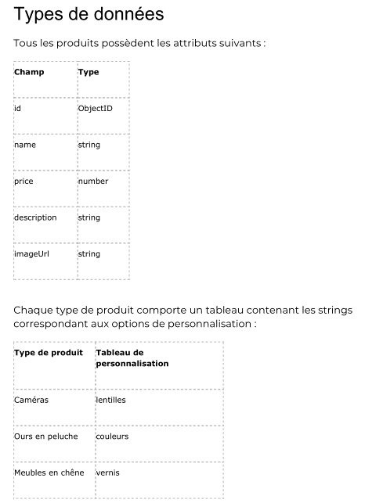
 | Page panier HTML | résumé des produits dans paniers, prix total, formulaire pour passer commande. Mise en forme et envoi des données au back-end par l'API.
 | page confirmation de commande HTML | Remerciement de l'utilisateur + indication prix total et N° de commande
 | Installer bootstrap | Créer les liens bootstrap et bibliothèques additionnelles sur toutes les pages HTML
 | créer fichiers CSS et SCSS | créer lien entre les fichiers et bootstrap
 | Créer fichier javascript | linker sur pages HTML
Personnalisation des thèmes bootstrap | avec SCSS | on override les variables qu'on veut changer. Pas de charte graphique explicite |  | Se référer aux maquettes graphiques créées
Integration d'APIs | HTML/JS | integrer les APIS aux pages HTML, |  | se référer aux algorithmes de fonctions. Réaliser chaque integration d'APIs et rédaction de scripts après chaque mise en forme HTML+CSS
Corrections et préparation soutenance |  | en profiter pour mettre en forme cahier de tests

